gráficos
1 | Dados do problema
 | ano = 1980
 | x1 = "ddesemp"
 | x2 = "ndesemp"

 |  | grupo | 1 | 2 | 3 | 4 | 5 | 6 | 7 | 8 | 9 | 10 | 11 | 12 | 13 | 14 | 15 | 16 | 17 | 18 | 19 | 20 | 21 | 22 | 23
 |  | resultado | 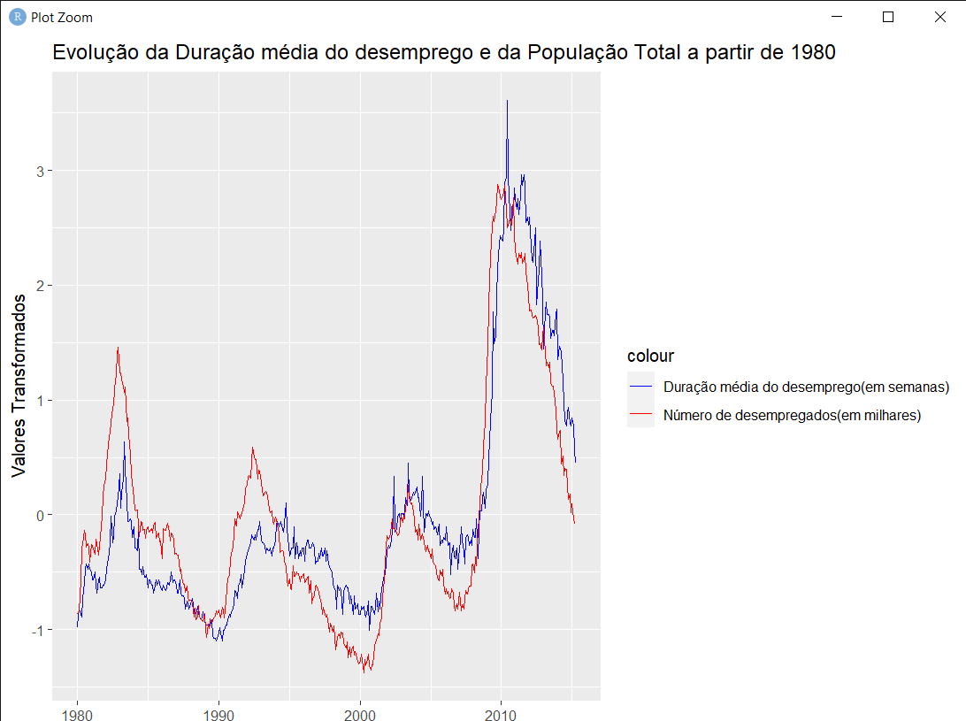 | 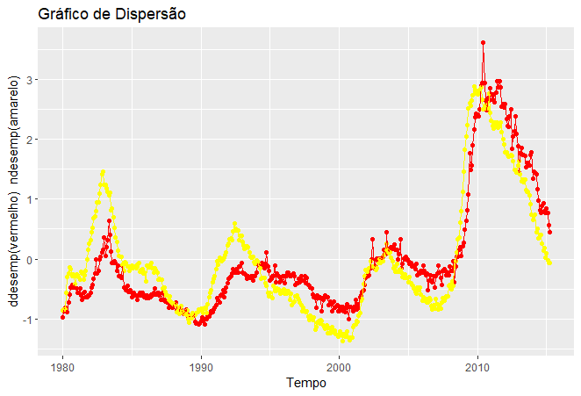 |  |  |  |  |  |  |  |  |  |  |  |  |  |  |  |  |  |  |  |  | 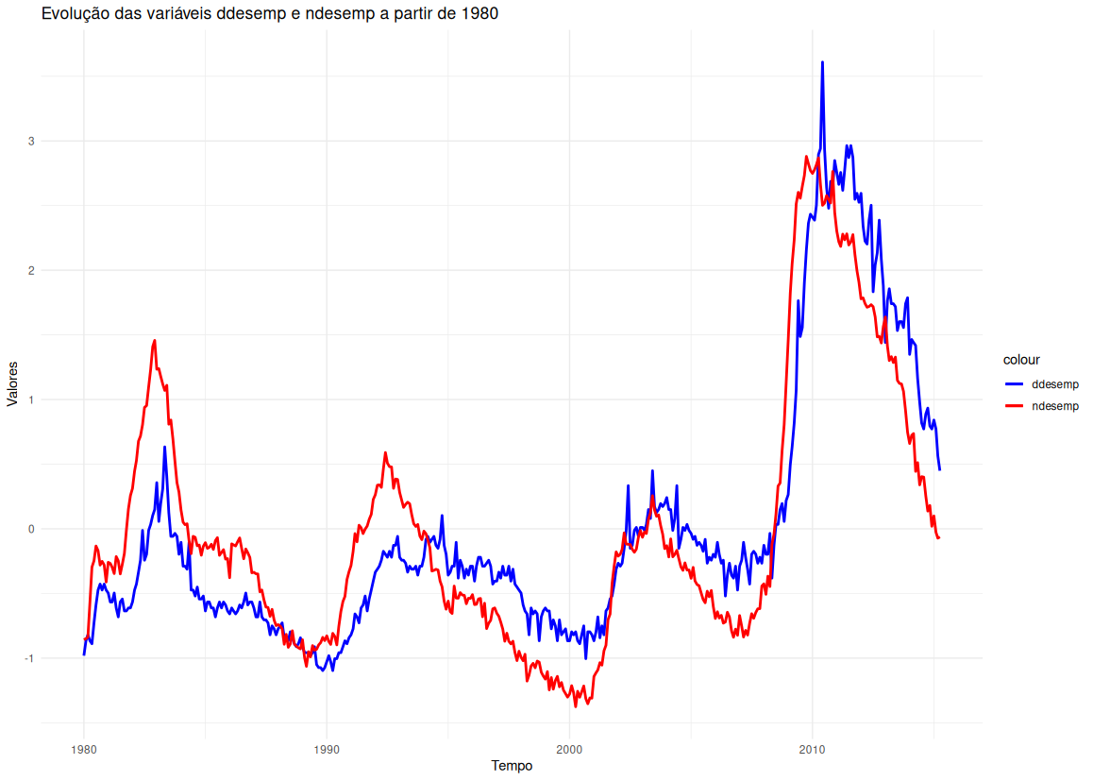

2 | Dados do problema
 | sexo = "Total"
 | Ocupacao1 = "Lazer"
 | Ocupacao2 = "Trabalho não remunerado"

 |  | grupo | 1 | 2 | 3 | 4 | 5 | 6 | 7 | 8 | 9 | 10 | 11 | 12 | 13 | 14 | 15 | 16 | 17 | 18 | 19 | 20 | 21 | 22 | 23
 |  | resultado | 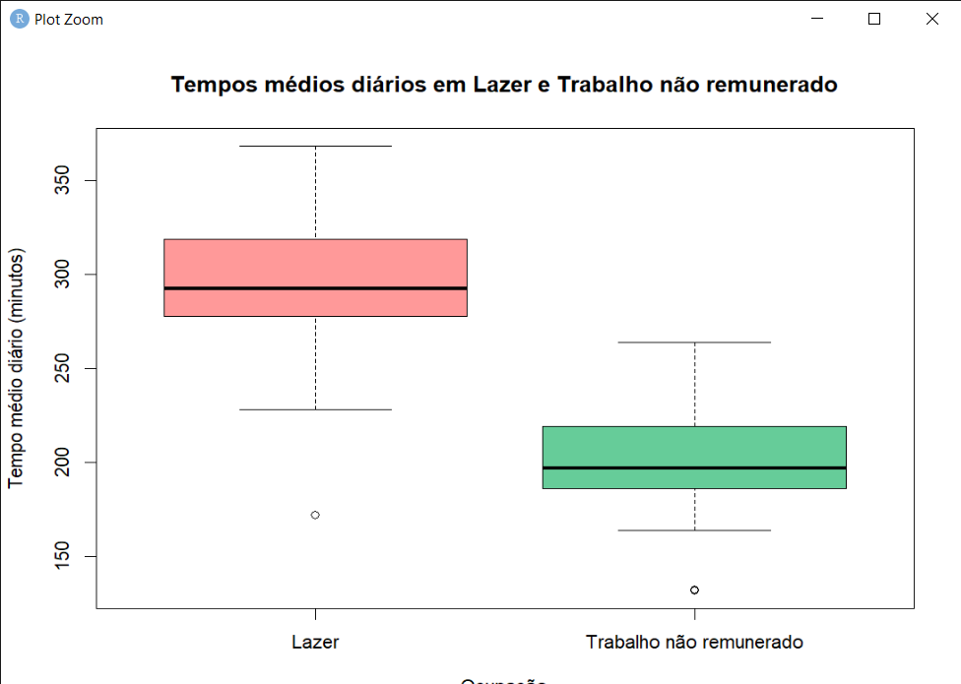 | 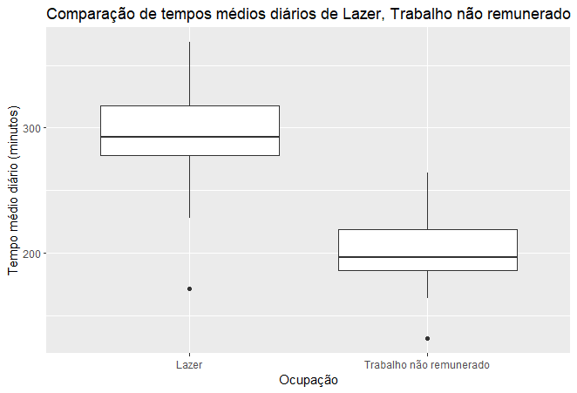 |  |  |  |  |  |  |  |  |  |  |  |  |  |  |  |  |  |  |  |  | 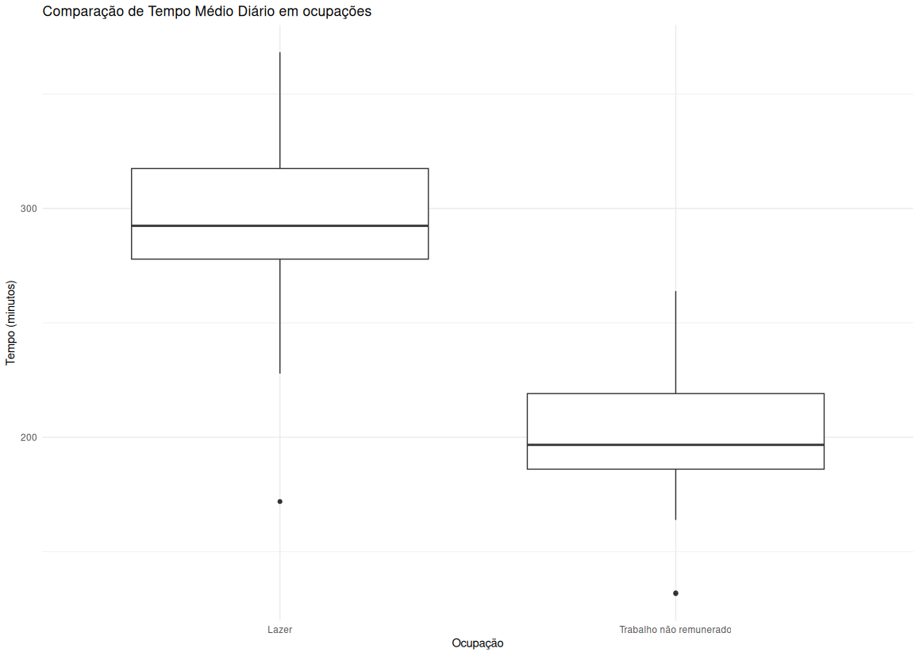

3 | Dados do problema
 | pais = "USA"
 | ano = "2018"
 | variavel = "EMP1"

 |  | grupo | 1 | 2 | 3 | 4 | 5 | 6 | 7 | 8 | 9 | 10 | 11 | 12 | 13 | 14 | 15 | 16 | 17 | 18 | 19 | 20 | 21 | 22 | 23
 |  | 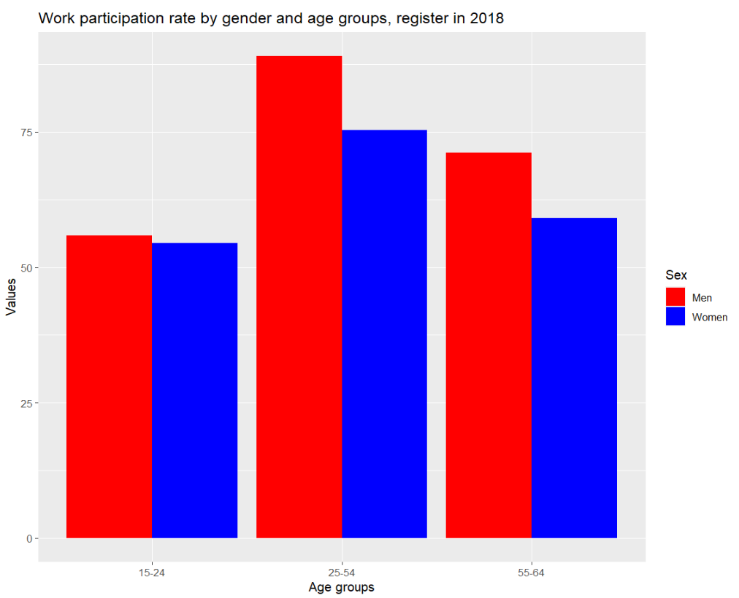 resultado |  | 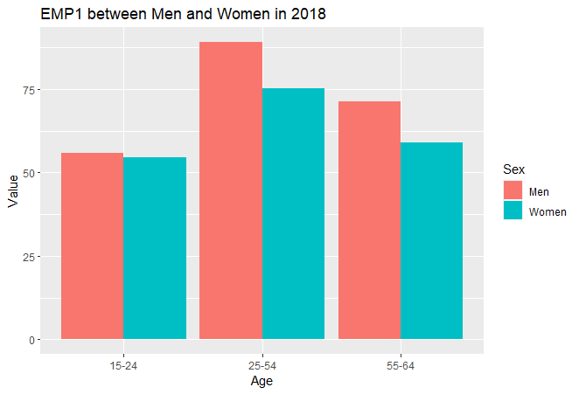

8 | Dados do problema
 | set.seed(1416) # Set the seed
 | n = 100
 | LOCATION = -0.6
 | SCALE = 1.8
 | VALOR_ESPERADO = 1.2
 | VARIANCIA = sqrt(2.4)

 |  | grupo | 1 | 2 | 3 | 4 | 5 | 6 | 7 | 8 | 9 | 10 | 11 | 12 | 13 | 14 | 15 | 16 | 17 | 18 | 19 | 20 | 21
 |  | resultado | 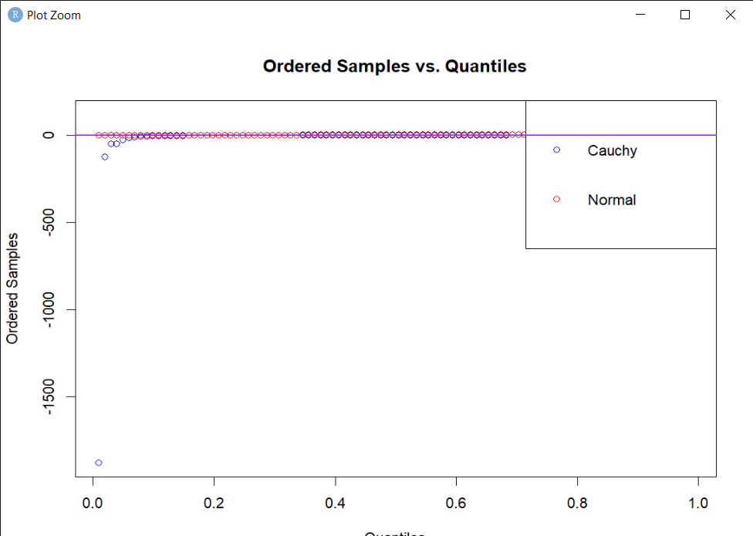 | 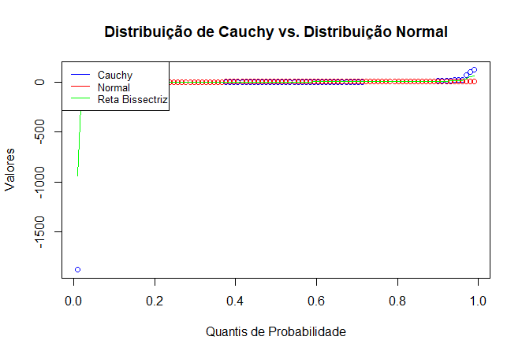 |  |  |  | 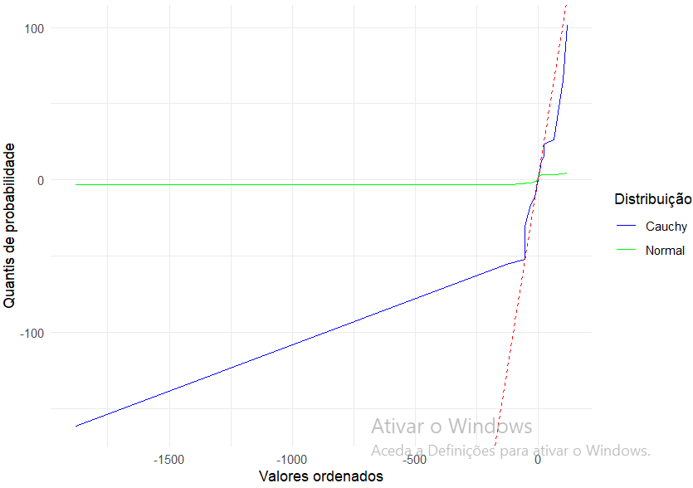

9 | Dados do problema
 | set.seed(1355)
 | n = c(30,50,100,200,300,500,1000)
 | k=1000
 | p=0.7
 | lambda = 0.97

 |  | grupo | 1 | 2 | 3 | 4 | 5 | 6 | 7 | 8 | 9 | 10 | 11 | 12 | 13 | 14 | 15 | 16 | 17 | 18 | 19 | 20 | 21
 |  | resultado | 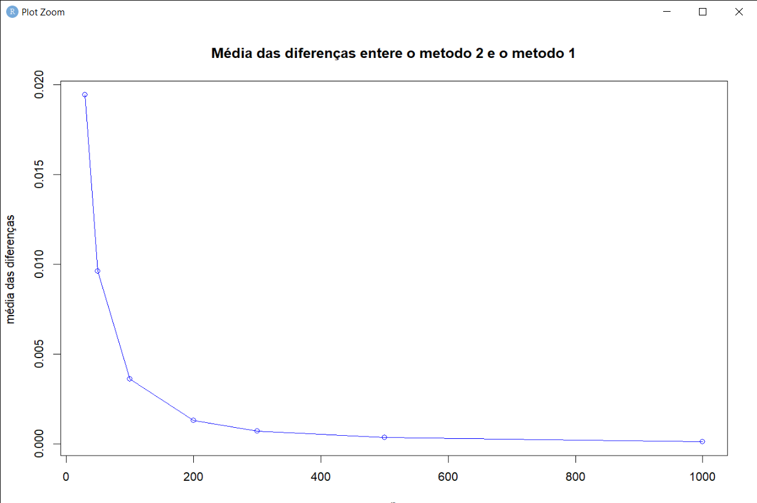 | 